Sheet1
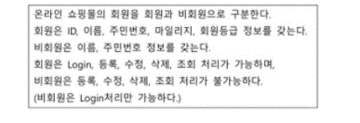

엑터: | 회원, 비회원 |  |  | 접근제어자
유스케이스(기능) |  | Login, 등록, 수정, 삭제, 조회 |  | 접근제어자 | 표시 | 설명
 |  |  |  | public | + | 모든 클래스에서 접근 가능
 |  |  |  | private | - | 현재 클래스내에서만 접근 가능
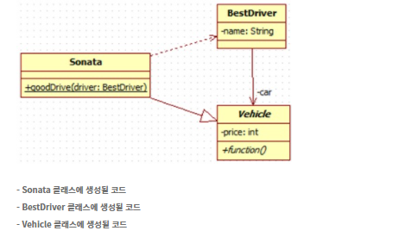
 |  |  |  | protected | # | 현재 클래스와 동일패키지에 있거나 상속관계의 하위클래스에서 접근 가능
 |  |  |  | package | ~ | 현재클래스와 동일 패키지에서 접근가능

 |  |  |  | 관계
 |  |  |  | 관계 | 표시 | 설명
 |  |  |  | 연관 관계 | 실선 or 화살표 | 클래스들이 개념상 서로 연결됨을 나타냄 한 클래스가 다른 클래스에서 제공하는 기능을 사용하는 상황일때 표시
 |  |  |  | 일반화 관계 | 속이 빈 화살표 | 상속관계 한 클래스가 다른 클래스를 포함하는 상위 개념
 |  |  |  | 의존관계 | 점선 화살표 | 한 클래스가 다른 클래스에서 제공하는 기능을 "짧은시간" 사용할 때를 나타냄
 |  |  |  | 실체화 관계 | 빈 삼각형 점선 | 인터페이스와 인터페이스를 구현한 클래스 사이의 관계
 | Sonata와 Vehicle은 상속관계 부모:Vehicle, 자식: Sonata | Sonata와 BestDriver는 실체화관계 | BestDriver와 Vehicle은 연관관계

생성될코드 |  |  | 수정
Sonata | public class Sonanta{ public void goodDriver(BestDriver driver) { } } | 메소드 밑에 밑줄이 있으면 static Vehicle을 상속받음 | public class Sonata extends Vehicle { public static void goodDriver(BestDriver driver) { } public void function(){ } }
BestDriver | public class BestDriver { private String name } | Vehicle과 연관관계 Vehicle을 참조함 | public class BestDriver { private String name; private Vehicle car; }
Vehicle | public class Vehicle { private int price; public void function() { } } | 추상클래스 abstract 명시 | public abstract class Vehicle { private int price; public void function() { } }

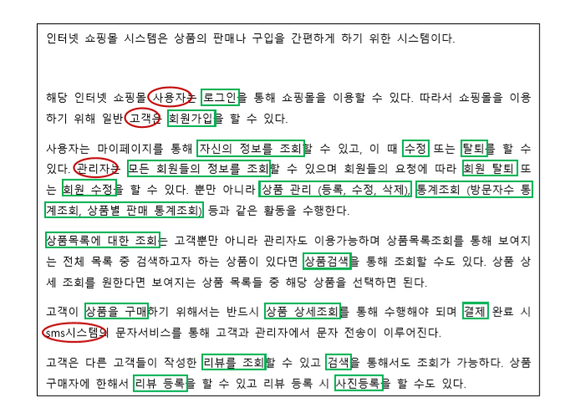
 |  |  |  | 관계 | 표시 | 설명
 |  |  |  | assocation | 실선 | useCase와 actor의 관계를 표현할 때 사용
 |  |  |  | include | 점선 화살표<include> | 기능을 사용하기위해 다른 기능을 반드시 사용해야함을 나타낼 때 사용
 |  |  |  | generalization | 빈 화살표 | 일반화 관계
 |  |  |  | extended | 점선 화살표<extend> | 특정 조건이 만족되는 경우에만 동작하는 기능을 표현할 때 사용

 | 유스케이스 그리기
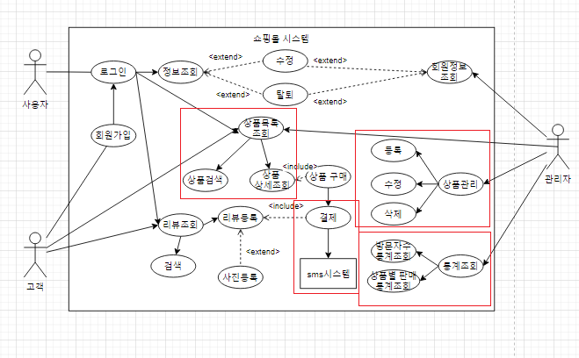
 |  |  | - 상품 상세조회를 하기위해선 상품목록조회를 해야하기 때문에 include관계 - 상품목록 조회에서 상품 검색을 할 수 있기 때문에 extended관계
 |  |  | - 관리자actor가 등록, 수정, 삭제를 수행하기 때문에 assocation관계

 |  |  | - 통계조회는 방문자수 통계조회와 상품별 판매 통계조회를 추상화한 것이므로 일반화관계

 | - 고객actor와 상품결제는 assocation관계

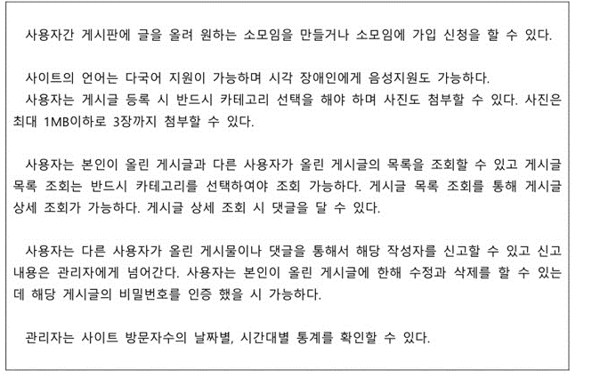

 | 1.유스케이스에 포함되지 않는 비기능적 요소 |  |  | 구분 | 설명 | 특성
 | 비기능적 요소 |  | : 사진 첨부용량, 다국어 지원, 음성지원 | 기능적 요구사항 | 시스템이 수행하는 기능 자체 | 기능성, 완전성, 일관성
 | 2.제시된 요구사항 기술서의 내용에 대한 유스케이스를 작성 |  |  | 비기능적 요구사항 | 기능적 요구사항을 제외한 것 | 신뢰성, 사용성, 효율성, 유지보수성, 이식성, 보안성 및 품질 관련 요구사항, 제약사항
 | 3.중복된 액터와 유스케이스 : | 액터 : 사용자 / 다른사용자 유스케이스 : 게시글 등록, 카테고리 선택, 게시글 목록 조회, 게시글 상세조회, 댓글

 | 2번
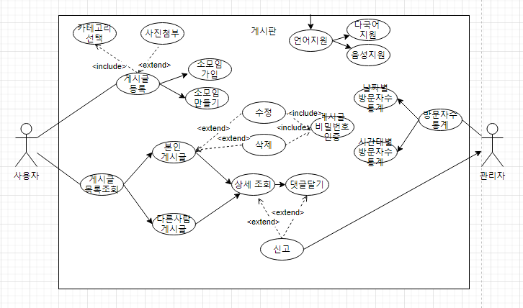

 |  |  |  | 통계확인은 날짜별, 시간대별 방문자수 통계를 추상화한 것

목록조회는 반드시 카테고리 선택 <include>

 | 목록조회를 통해서 상세조회 가능 | 상세조회에서 댓글달기를 할 수 있으므로 extended관계

